Sheet1
日期 | 内容 | 进度 | 备注
2024-12-24 | 了解并安装Django | 未完成 | 了解了虚拟环境和ssl
2024-12-25 | 安装django，设置了虚拟环境，并创建了项目。在项目中完成erp部分应用 设置 | 超额完成 | GitHub Copilot 超好用
2024-12-26 | 改中文完善，开始完善上传产品功能，网站示例已出 | 完成 | 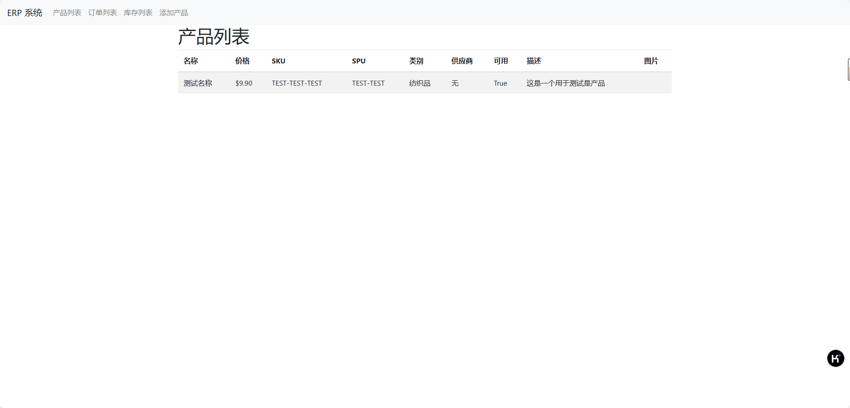
2024-12-27 | 开始设计批量上传sku，与现存海运erp表格交互 | 未完成
2024-12-28 |  | 卡壳了
2024-01-01 | 成功做好装箱单模块，海运erp需要相应更改 | 追赶进度 | 后续要对产品实例进行优化

